FD轉換檔案使用說明(2016)
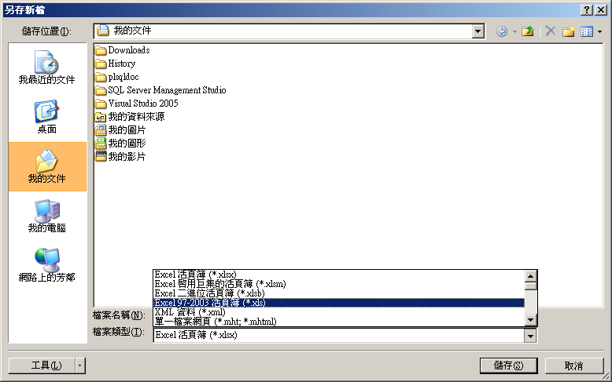
程式目的：
將FD之公共工程委員會決標資訊進行轉換，會依照現有網站所支援之格式輸出，請依下述之步驟，轉換檔案。
★請不要異動或刪除工作表empty，謝謝。(empty解鎖密碼：1234)

0.請先同意啟用巨集

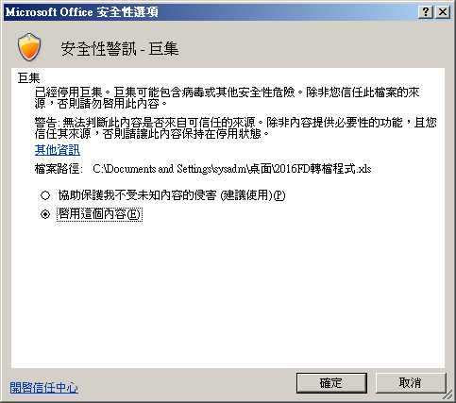

1.將要轉檔之工作表(sheets)複製到此活頁簿(workbook)

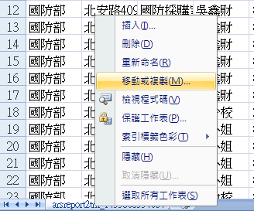
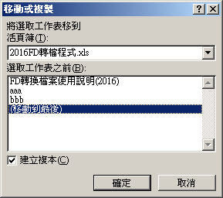

2.將要轉檔之工作表，重新命名成「input」
3.按下
4.等待程式執行完成，會出現轉檔完成之提示訊息如下圖。

5.將產出的excel以另存新檔的方式存成.xls，即可將轉檔結果匯入FD中。
★★★【請注意】不可存成.xlsx★★★

